CRE・MDRA・MDRP・VRE
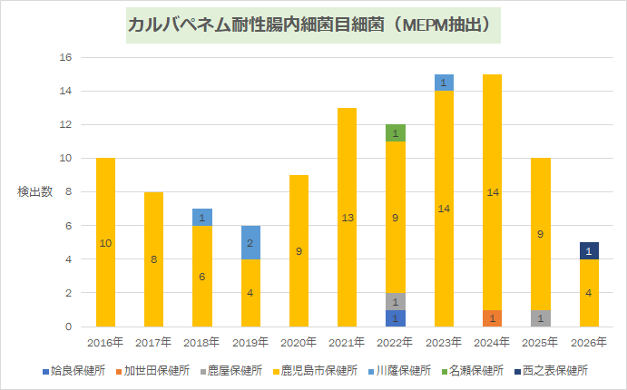
カルバペネム耐性腸内細菌目細菌（MEPM抽出）
個数 / No
 | 2016年 | 2017年 | 2018年 | 2019年 | 2020年 | 2021年 | 2022年 | 2023年 | 2024年 | 2025年 | 2026年 | 総計

地域名
姶良保健所 |  |  |  |  |  |  | 1 |  |  |  |  | 1
加世田保健所 |  |  |  |  |  |  |  |  | 1 |  |  | 1
鹿屋保健所 |  |  |  |  |  |  | 1 |  |  | 1 |  | 2
鹿児島市保健所 | 10 | 8 | 6 | 4 | 9 | 13 | 9 | 14 | 14 | 9 | 4 | 100
川薩保健所 |  |  | 1 | 2 |  |  |  | 1 |  |  |  | 4
名瀬保健所 |  |  |  |  |  |  | 1 |  |  |  |  | 1
西之表保健所 |  |  |  |  |  |  |  |  |  |  | 1 | 1
総計 | 10 | 8 | 7 | 6 | 9 | 13 | 12 | 15 | 15 | 10 | 5 | 110

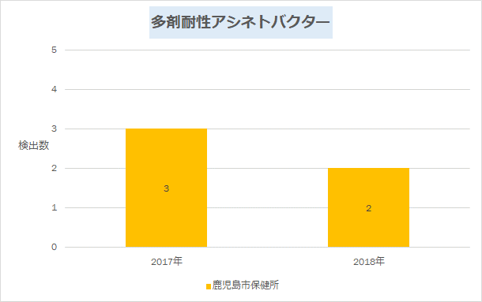
多剤耐性アシネトバクター
個数 / No
 | 2017年 | 2018年 | 総計

地域名
鹿児島市保健所 | 3 | 2 | 5
総計 | 3 | 2 | 5

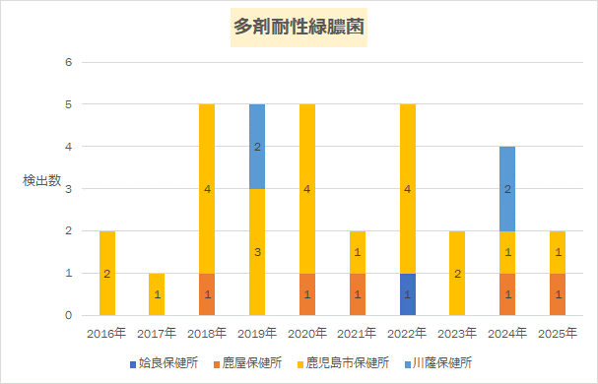
多剤耐性緑膿菌
個数 / No
 | 2016年 | 2017年 | 2018年 | 2019年 | 2020年 | 2021年 | 2022年 | 2023年 | 2024年 | 2025年 | 総計

地域名
姶良保健所 |  |  |  |  |  |  | 1 |  |  |  | 1
鹿屋保健所 |  |  | 1 |  | 1 | 1 |  |  | 1 | 1 | 5
鹿児島市保健所 | 2 | 1 | 4 | 3 | 4 | 1 | 4 | 2 | 1 | 1 | 23
川薩保健所 |  |  |  | 2 |  |  |  |  | 2 |  | 4
総計 | 2 | 1 | 5 | 5 | 5 | 2 | 5 | 2 | 4 | 2 | 33

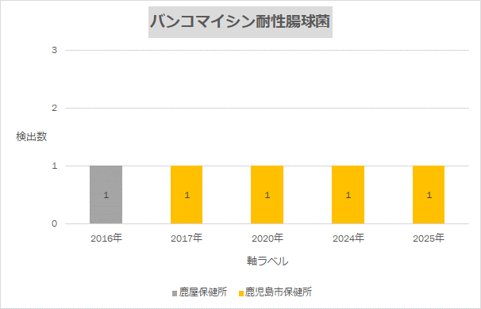
バンコマイシン耐性腸球菌
個数 / No
 | 2016年 | 2017年 | 2020年 | 2024年 | 2025年 | 総計

地域名
鹿屋保健所 | 1 |  |  |  |  | 1
鹿児島市保健所 |  | 1 | 1 | 1 | 1 | 4
総計 | 1 | 1 | 1 | 1 | 1 | 5

